Sheet1
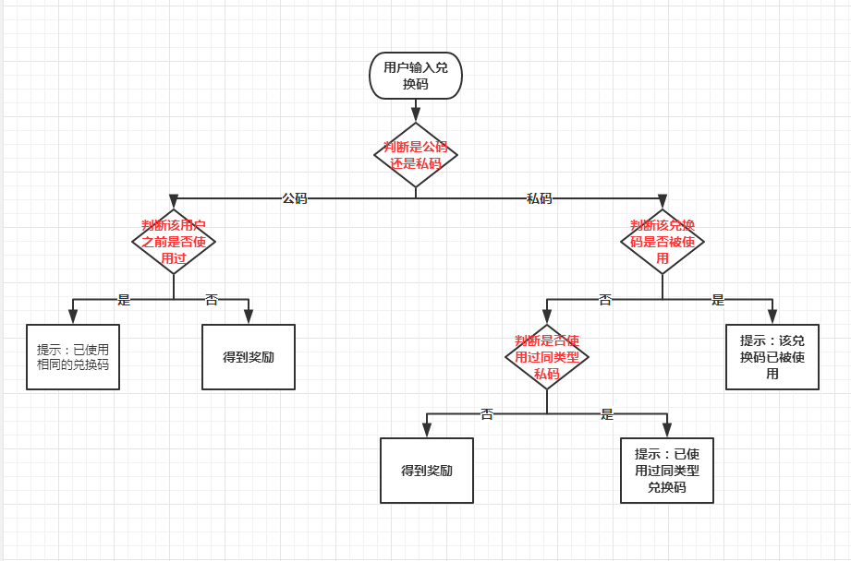
兑换码系统

分类
1 | 兑换码分为2大类，分别是公码和私码

公码
1 | 所有玩家都可以使用同一公码
2 | 只能使用1次
3 | 使用后得到奖励

私码
1 | 私码根据活动类型分类，比如中秋活动的私码和元旦活动的私码是两个分类
2 | 每个玩家可以使用同一类型中的一个私码
3 | 同一个私码不能被一个或多个玩家重复使用
4 | 使用后得到奖励
5 | 同一类型的私码，奖励一致

流程
1.玩家点击游戏主界面上的兑换码图标打开一个对话框
2.输入兑换码，点击兑换按钮
3.查询兑换码对应的礼包和内容，再次弹窗让用户确认
4.用户确认之后，通过服务器发送奖励邮件给这个用户（自带功能）
5.如果兑换失败，提示例如错误的兑换码，已经兑换过等信息

目前的兑换码业务逻辑如下
1.服务器上生成一个礼包（gift），包含id和奖励内容，有效期等信息
2.为一个创建出来的礼包生成一批兑换码（code）
3.玩家（player）通过兑换码（code）查询对应的礼包（gift）信息
4.如果兑换码有效，并且该玩家的兑换次数未超过这个礼包的限定次数，或者其他的限制条件（玩家等级，vip和有效期等）则兑换成功
5.玩家通过自己的id（playerId），礼包（giftId）和兑换码（code）生成一条兑换记录
6.玩家直接或者礼包的奖励内容或者通过服务器配置的邮件模版把奖励内容作为附件发送给玩家一封兑换邮件
7.从礼包对应的兑换码中移除这个兑换码

随机码和公码最大的区别在于步骤3和7，随机码如果兑换成功了，从礼包关联的兑换码中删除了这个随机码，则其他用户输入同一个随机码，是无法查询到对应的礼包信息的，当然也就无法兑换了。所以只需要修改步骤7，判断这个礼包的是否支持兑换码复用（新增属性），如果支持的话，则跳过步骤7，下一次其他用户输入这个兑换码，仍然可以查询到礼包信息，并且完成后续的兑换流程。不支持的话，就是原来私码的流程。

*这里我不是很确认步骤4和5当中的检查兑换码使用次数是否需要兑换记录中的三个条件都匹配（playerId，giftId和code）还是只需要两个条件（Playerid和giftId）匹配，如果是后者则不需要额外的处理，我记得应该是后者的实现逻辑。如果是前者，则匹配时需要额外判断是否支持兑换码复用这个属性来跳过code这个条件

判断逻辑

